Produtos
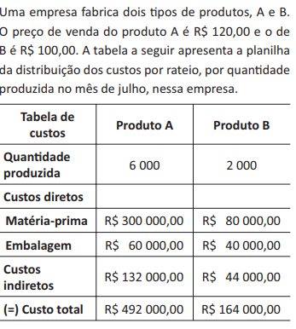
Produto A
 |  |  |  | Produto A
 |  |  |  | Qtde | Custo de Fabricação | Receita | Lucro
 |  |  |  | 0 | R$ 132,000.00 | R$ 0.00 | -R$ 132,000.00
 |  |  |  | 1000 | R$ 192,000.00 | R$ 120,000.00 | -R$ 72,000.00
 |  |  |  | 2000 | R$ 252,000.00 | R$ 240,000.00 | -R$ 12,000.00
 |  |  |  | 3000 | R$ 312,000.00 | R$ 360,000.00 | R$ 48,000.00
 |  |  |  | 4000 | R$ 372,000.00 | R$ 480,000.00 | R$ 108,000.00
 |  |  |  | 5000 | R$ 432,000.00 | R$ 600,000.00 | R$ 168,000.00
 |  |  |  | 6000 | R$ 492,000.00 | R$ 720,000.00 | R$ 228,000.00
 |  |  |  | 2200 | R$ 264,000.00 | R$ 264,000.00 | R$ 0.00

 |  |  |  | Produto B
 |  |  |  | Qtde | Custo de Fabricação | Receita | Lucro
 |  |  |  | 0
Custo fixo |  |  |  | 250
 |  |  |  | 500
 |  |  |  | 750
 |  |  |  | 1000
 |  |  |  | 1250
 |  |  |  | 1500
 | custo variável por unidade | R$ 60.00 | R$ 60.00 | 1750
 |  |  |  | 2000

Sorvete
Sorvete

 |  |  | 3

Qtde. de sorvete por mês | Receita | Lucro
0 | R$- | R$-
500 | R$1,500.00 | R$625.00
1000 | R$3,000.00 | R$1,250.00
1500 | R$4,500.00 | R$1,875.00
2000 | R$6,000.00 | R$2,500.00
2500 | R$7,500.00 | R$3,125.00
3000 | R$9,000.00 | R$3,750.00
3500 | R$10,500.00 | R$4,375.00
4000 | R$12,000.00 | R$5,000.00
4500 | R$13,500.00 | R$5,625.00
5000 | R$15,000.00 | R$6,250.00

